4 вкладка
4 вкладка - Род вагона |  | отчет на 20:00 28.08.2023 |  | Фильтр по дате :
 |  |  |  | 1. Добавить - Текущая дата. При выборке данного фильтра формируется массив на текущую дату и время
 |  |  |  | 2. Ж.д. сутки - отчет формируется на выбранные сутки на 20:00 ( например выбрали сутки 10.05.2023 - отчет сформировался на 10.05.2023 20:00)
 |  |  |  | 3. Календарные сутки - отчет формируется на выбранные сутки на 23:59 ( например выбрали сутки 20.05.2023 - отчет сформировался на 20.05.2023 23:59)
 |  |  |  | 4. Произвольный выбор - в календаре выбираем дату и время . Отчет формируется на заданную дату

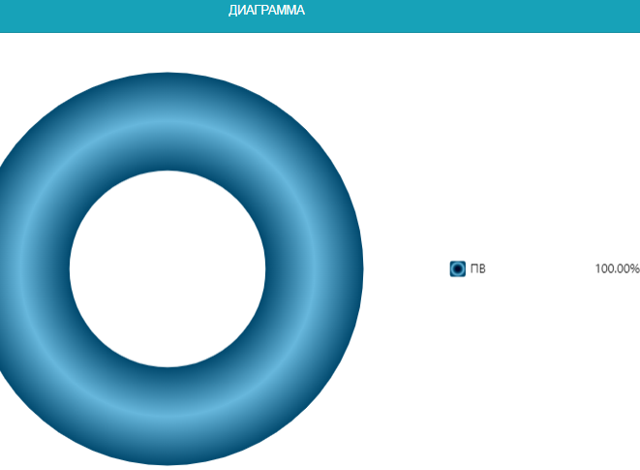
 |  |  |  | При выборе в фильтрах "Род вагона", " Станция нахождения", "Оператор" - отчет формируется по заданным параметрам
Делим экран на две части

Род вагона | Кол-во | %
ПВ | 2323 | 94.7 | Выстроить по убыванию
ЦС | 18 | 0.7
ЦССН | 22 | 0.9
ЦСТН | 78 | 3.2
ЦМВ | 12 | 0.5
итого | 2453 | 100.0

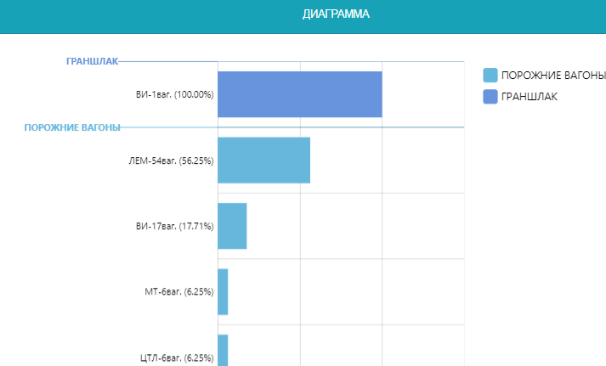
 |  | В нижней части разбиваем по станциям

Станция | Кол-во ваг | %
ПВ
Аглофабрика | 1 | 0.0 | Выстроить по убыванию
Аглофабрика ГД | 67 | 2.9
Бункерная | 9 | 0.4
ВП | 420 | 18.1
ВР | 128 | 5.5
ВС | 373 | 16.1
Доменная | 1 | 0.0
Коксовая | 35 | 1.5
Копровая-1 | 3 | 0.1
Копровая-2 | 18 | 0.8
Металлургическая | 2 | 0.1
Новобункерная | 460 | 19.8
Новодоменная | 31 | 1.3
Прокатная | 133 | 5.7
Прокатная-2 | 148 | 6.4
Промежуточная | 5 | 0.2
Промышленная | 228 | 9.8
Промышленная ГД | 120 | 5.2
Разливочная | 3 | 0.1
Складская | 23 | 1.0
Стальная-2 | 1 | 0.0
Шихтовая | 54 | 2.3
Южная | 23 | 1.0
Южная ГД | 2 | 0.1
Пустые | 2 | 0.1
? | 33 | 1.4
ИТОГО ПВ | 2323 | 100.0
ЦМВ
Складская | 3 | 25.0
Стальная-2 | 9 | 75.0
ИТОГО ЦМВ | 12 | 100.0
ЦС
ВП | 7 | 38.9
ВР | 1 | 5.6
ВС | 3 | 16.7
Коксовая | 5 | 27.8
Промышленная | 1 | 5.6
Пустые | 1 | 5.6
ИТОГО ЦС | 18 | 100.0
ЦССН
ВР | 1 | 4.5
ВС | 1 | 4.5
Коксовая | 6 | 27.3
Новобункерная | 10 | 45.5
Шихтовая | 1 | 4.5
? | 3 | 13.6
ИТОГО ЦССН | 22 | 100.0
ЦСТН
ВС | 1 | 1.28
Коксовая | 60 | 76.92
Промежуточная | 1 | 1.28
Прмышленная | 15 | 19.23
? | 1 | 1.28
ИТОГО ЦСТН | 78 | 100

